关系图
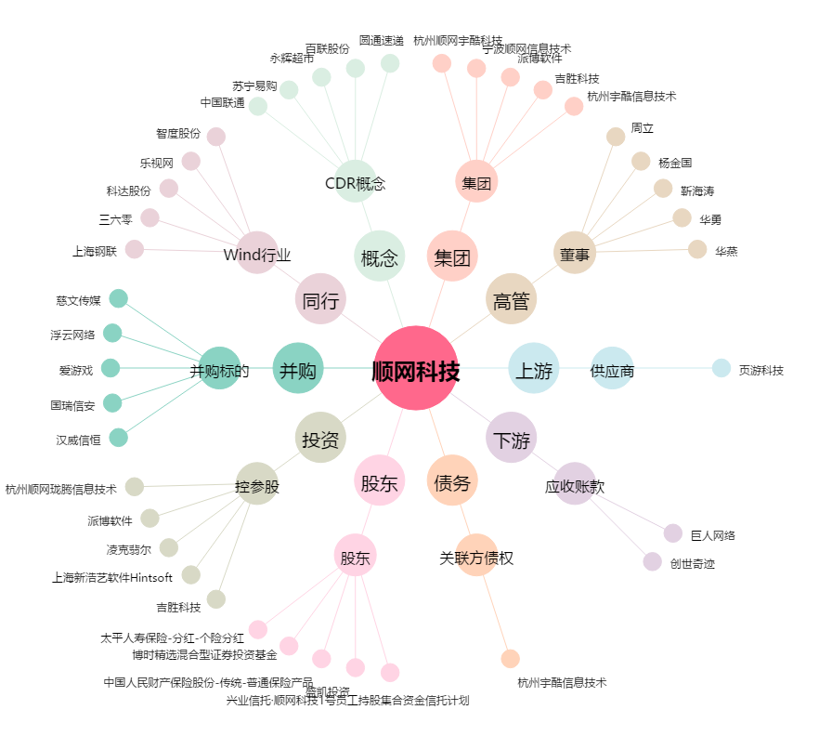
顺网科技[300113.SZ] - 关系概览图

